前提条件
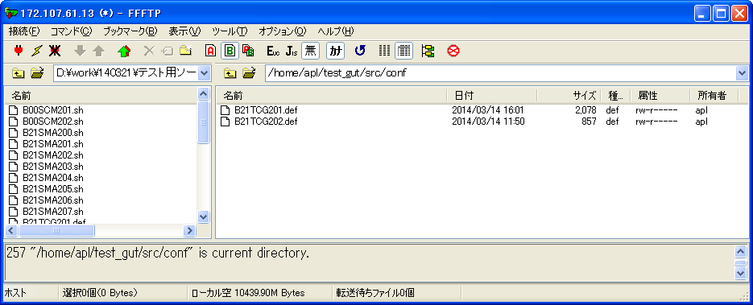
MYSQLデータベースに当該するテーブルの必要なデータがある。
テーブルt_hon_knrbkkn_jokyo(Ｔ＿本番系管理物件状況)
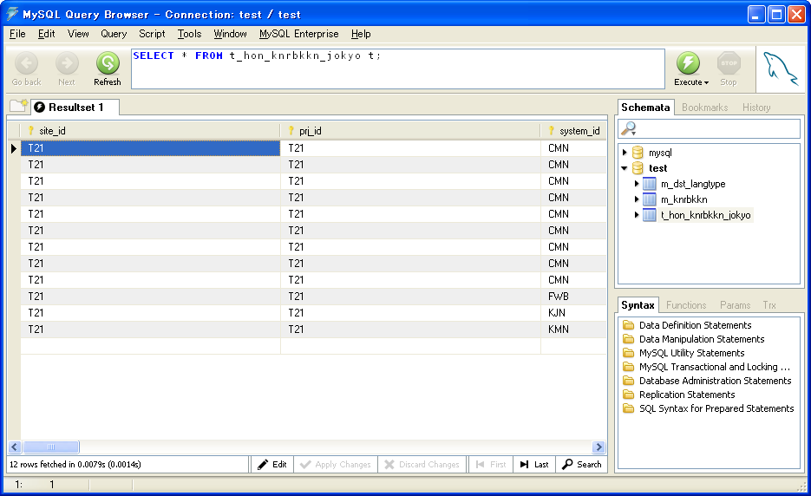

 | サイトＩＤ | プロジェクトＩＤ | システムＩＤ | 管理物件ＩＤ | 管理物件特定キー | 本番ＬＩＢバージョン | 本番リポジトリＩＤ | 本番リポジトリ枝番 | 本番リポジトリリビジョン | 本番リポジトリ年月日時分秒 | 本番リポジトリＬＩＢテーマＩＤ | 本番リポジトリ登録ユーザＩＤ | 本番ＳＶＮパス | 本番ＳＶＮファイルＩＤ | ファイル管理区分 | ファイルＩＤ | 管理物件名称 | 管理物件サイズ | 管理物件タイムスタンプ | 登録年月日（時分秒） | 登録ＰＧＭＩＤ | 登録ユーザＩＤ | 更新年月日（時分秒） | 更新ＰＧＭＩＤ | 更新ユーザＩＤ | 備考
 | site_id | prj_id | system_id | knrbkkn_id | knrbkkn_skey | hon_lib_ver | hon_rep_id | hon_rep_edano | hon_rep_rev | hon_rep_ymdhms | hon_rep_libthm_id | hon_rep_reg_usr_id | hon_svn_path | hon_svn_file_id | file_knr_kbn | file_id | knrbkkn_nm | knrbkkn_size | knrbkkn_timestamp | reg_ymdhms | reg_pgm_id | reg_usr_id | upd_ymdhms | upd_pgm_id | upd_usr_id | bko
 | VARCHAR(20) | VARCHAR(20) | VARCHAR(100) | VARCHAR(255) | VARCHAR(255) | INT | VARCHAR(100) | CHAR(3) | BIGINT | CHAR(14) | VARCHAR(100) | VARCHAR(100) | VARCHAR(255) | VARCHAR(255) | CHAR(1) | VARCHAR(255) | VARCHAR(255) | VARCHAR(10) | CHAR(14) | CHAR(14) | VARCHAR(20) | VARCHAR(100) | CHAR(14) | VARCHAR(20) | VARCHAR(100) | VARCHAR(255)
1 | T21 | T21 | CMN | 040652 | CZ/MANUAL_PDF | 1 | HONBAN | 001 | 32 | 20100521192402 | 200388_hayashi | NRI | 3/18 | 3_18_55_040652.tar.gz | 2 | 040652.pdf | マニュアル_040652 | 23476 | 20100517190524 | 20100521192402 | SMZLB104 | NRI
2 | T21 | T21 | CMN | 040652 | CZ/MANUAL_PDF | 2 | HONBAN | 001 | 303 | 20120210190446 | teitx245717_takada | NRI | 3/18 | 3_18_55_040652.tar.gz | 2 | 040652.pdf | マニュアル_040652 | 27004 | 20120207132217 | 20120210190446 | SMZLB104 | NRI
3 | T21 | T21 | CMN | 040652 | CZ/MANUAL_PDF | 3 | HONBAN | 001 | 313 | 20120306190446 | teitx246827_takada | NRI | 3/18 | 3_18_55_040652.tar.gz | 2 | 040652.pdf | マニュアル_040652 | 27054 | 20120301131729 | 20120306190446 | SMZLB104 | NRI
4 | T21 | T21 | CMN | 120109 | CZ/MANUAL_PDF | 1 | HONBAN | 001 | 3 | 20100426223448 | LIB_10001 | NRI | 1/121 | 1_121_1_120109.tar.gz | 2 | 120109.pdf |  | 20853 | 20080110190457 | 20100426223448 | SMZLB104 | NRI
5 | T21 | T21 | CMN | 120109 | CZ/MANUAL_PDF | 2 | HONBAN | 001 | 32 | 20100521192402 | 200388_hayashi | NRI | 1/121 | 1_121_1_120109.tar.gz | 2 | 120109.pdf |  | 19051 | 20100517190601 | 20100521192402 | SMZLB104 | NRI
6 | T21 | T21 | CMN | 120209 | CZ/MANUAL_PDF | 1 | HONBAN | 001 | 3 | 20100426223448 | LIB_10001 | NRI | 1/121 | 1_121_6_120209.tar.gz | 2 | 120209.pdf |  | 22503 | 20080110190524 | 20100426223448 | SMZLB104 | NRI
7 | T21 | T21 | CMN | 120209 | CZ/MANUAL_PDF | 2 | HONBAN | 001 | 32 | 20100521192402 | 200388_hayashi | NRI | 1/121 | 1_121_6_120209.tar.gz | 2 | 120209.pdf |  | 20782 | 20100517190614 | 20100521192402 | SMZLB104 | NRI
8 | T21 | T21 | CMN | 120309 | CZ/MANUAL_PDF | 1 | HONBAN | 001 | 3 | 20100426223448 | LIB_10001 | NRI | 1/121 | 1_121_11_120309.tar.gz | 2 | 120309.pdf |  | 133398 | 20080110190546 | 20100426223448 | SMZLB104 | NRI
9 | T21 | T21 | CMN | 120309 | CZ/MANUAL_PDF | 2 | HONBAN | 001 | 32 | 20100521192402 | 200388_hayashi | NRI | 1/121 | 1_121_11_120309.tar.gz | 2 | 120309.pdf |  | 229706 | 20100517190627 | 20100521192402 | SMZLB104 | NRI
10 | T21 | T21 | KJN | 011800 | KY/MANUAL_PDF | 1 | HONBAN | 001 | 15 | 20100429210743 | LIB_56001 | NRI | 2/101 | 2_101_3_011800.tar.gz | 2 | 011800.pdf |  | 73057 | 20090205140812 | 20100429210743 | SMZLB104 | NRI
11 | T21 | T21 | KMN | 850101 | CZY/MANUAL_PDF | 1 | HONBAN | 001 | 15 | 20100429210743 | LIB_56001 | NRI | 2/101 | 2_101_33_017600.tar.gz | 2 | 017600.pdf |  | 87443 | 20090306130004 | 20100429210743 | SMZLB104 | NRI
12 | T21 | T21 | FWB | AsynchProcessStatus | FCP/FW_BL_SRC_JAVA_SCP | 1 | HONBAN | 001 | 304 | 20120217191541 | fwbapl_000000_ph1 | NRI | 3/65 | 3_65_31_AsynchProcessStatus.tar.gz | 1 | AsynchProcessStatus.java | AsynchProcessStatus | 22532 | 20111121130952 | 20120217191541 | SMZLB104 | NRI
 | 出力項目
 | 出力条件により、出力データ
テーブルm_knrbkkn(Ｍ＿管理物件)
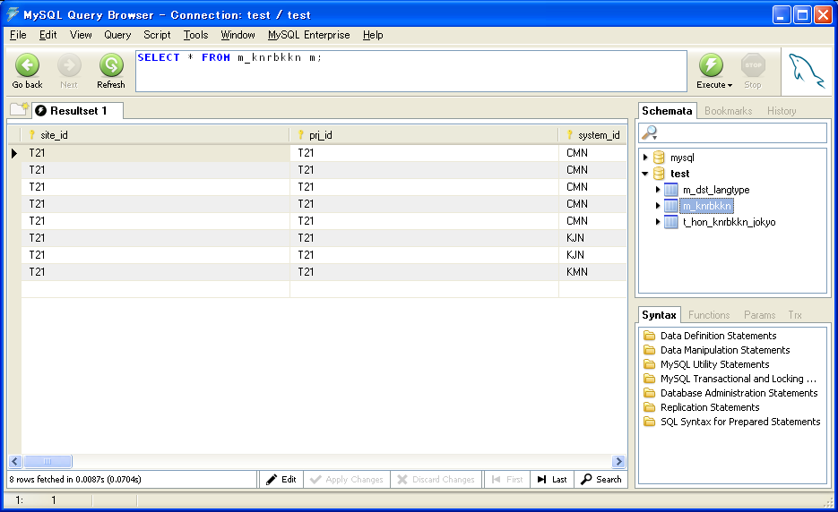

 | サイトＩＤ | プロジェクトＩＤ | システムＩＤ | 管理物件ＩＤ | 管理物件特定キー | サブシステムＩＤ | 管理物件名称 | ファイル管理区分 | 言語ＩＤ | タイプＩＤ | 管理物件ファイルＩＤ | 管理物件ファイルパス | 管理物件ファイル種別区分 | ＭＡＫＥＩＤ | アーカイブＩＤ | 依存関係ＩＤ | 強制区分１ | 強制区分２ | 強制区分３ | テスト配布不可フラグ | 本番配布不可フラグ | メモ１ | メモ２ | メモ３ | 削除フラグ | 登録年月日（時分秒） | 登録ＰＧＭＩＤ | 登録ユーザＩＤ | 更新年月日（時分秒） | 更新ＰＧＭＩＤ | 更新ユーザＩＤ | 備考
 | site_id | prj_id | system_id | knrbkkn_id | knrbkkn_skey | sub_system_id | knrbkkn_nm | file_knr_kbn | lang_id | type_id | knrbkkn_file_id | knrbkkn_file_path | knrbkkn_shbt_kbn | make_id | archive_id | izn_id | kyosi_kbn_1 | kyosi_kbn_2 | kyosi_kbn_3 | test_dst_fka_flg | hon_dst_fka_flg | memo_1 | memo_2 | memo_3 | del_flg | reg_ymdhms | reg_pgm_id | reg_usr_id | upd_ymdhms | upd_pgm_id | upd_usr_id | bko
 | VARCHAR(20) | VARCHAR(20) | VARCHAR(100) | VARCHAR(255) | VARCHAR(255) | VARCHAR(100) | VARCHAR(255) | CHAR(1) | VARCHAR(255) | VARCHAR(255) | VARCHAR(255) | VARCHAR(255) | CHAR(1) | VARCHAR(255) | VARCHAR(255) | VARCHAR(255) | VARCHAR(255) | VARCHAR(255) | VARCHAR(255) | CHAR(1) | CHAR(1) | VARCHAR(255) | VARCHAR(255) | VARCHAR(255) | CHAR(1) | CHAR(14) | VARCHAR(20) | VARCHAR(100) | CHAR(14) | VARCHAR(20) | VARCHAR(100) | VARCHAR(255)
1 | T21 | T21 | CMN | 040652 | CZ/MANUAL_PDF | CZ | マニュアル_040652 | 2 | TX | MANUAL_PDF | 040652.pdf |  | 4 |  |  |  |  |  |  |  |  |  |  |  | 0 | 20100517190305 | SMZLB101 | bis-chenjl | 20100517190305 | SMZLB101 | bis-chenjl
2 | T21 | T21 | CMN | 120109 | CZ/MANUAL_PDF | CZ |  | 2 | TX | MANUAL_PDF | 120109.pdf |  | 4 |  |  |  |  |  |  | 0 | 0 |  |  |  | 0 | 20100426171413 | SMZLB101 | IKOUUSR | 20100426171413 | SMZLB101 | IKOUUSR
3 | T21 | T21 | CMN | 120209 | CZ/MANUAL_PDF | CZ |  | 2 | TX | MANUAL_PDF | 120209.pdf |  | 4 |  |  |  |  |  |  | 0 | 0 |  |  |  | 1 | 20100426171415 | SMZLB101 | IKOUUSR | 20100426171415 | SMZLB101 | IKOUUSR
4 | T21 | T21 | CMN | 120309 | CZ/MANUAL_PDF | CZ |  | 2 | TX | MANUAL_PDF | 120309.pdf |  | 4 |  |  |  |  |  |  | 0 | 0 |  |  |  | 1 | 20100426171418 | SMZLB101 | IKOUUSR | 20100426171418 | SMZLB101 | IKOUUSR
5 | T21 | T21 | CMN | 120402 | CZ/MANUAL_PDF | CZ | マニュアル_120402 | 2 | TX | MANUAL_PDF | 120402.pdf |  | 4 |  |  |  |  |  |  |  |  |  |  |  | 0 | 20100517190308 | SMZLB101 | bis-chenjl | 20100517190308 | SMZLB101 | bis-chenjl
6 | T21 | T21 | KJN | 011800 | KY/MANUAL_PDF | KY |  | 2 | TX | MANUAL_PDF | 011800.pdf |  | 4 |  |  |  |  |  |  | 0 | 0 |  |  |  | 1 | 20100429134048 | SMZLB101 | IKOUUSR | 20100429134048 | SMZLB101 | IKOUUSR
7 | T21 | T21 | KJN | 012200 | KY/MANUAL_PDF | KY |  | 2 | TX | MANUAL_PDF | 012200.pdf |  | 4 |  |  |  |  |  |  | 0 | 0 |  |  |  | 0 | 20100429134052 | SMZLB101 | IKOUUSR | 20100429134052 | SMZLB101 | IKOUUSR
8 | T21 | T21 | KMN | 850101 | CZY/MANUAL_PDF | CZY |  | 2 | TX | MANUAL_PDF | 850101.pdf |  | 4 |  |  |  |  |  |  | 0 | 0 |  |  |  | 0 | 20100426231852 | SMZLB101 | IKOUUSR | 20100426231852 | SMZLB101 | IKOUUSR

テーブルm_dst_langtype(Ｍ＿配布言語タイプ)
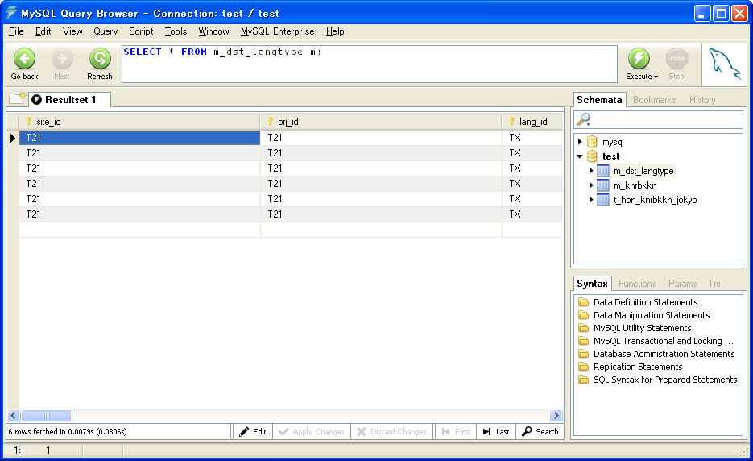

 | サイトＩＤ | プロジェクトＩＤ | 言語ＩＤ | タイプＩＤ | 配布先分類ID | サーバグループＩＤ | 配布先パス連番 | 本番配布先パス | 本番配布先パーミッション | 本番配布先オーナー | 本番ＧＷ配布先パス | 本番ＧＷ配布先パーミッション | 本番ＧＷ配布先オーナー | テスト配布先パス | テスト配布先パーミッション | テスト配布先オーナー | メモ１ | メモ２ | メモ３ | 削除フラグ | 登録年月日（時分秒） | 登録ＰＧＭＩＤ | 登録ユーザＩＤ | 更新年月日（時分秒） | 更新ＰＧＭＩＤ | 更新ユーザＩＤ | 備考
 | site_id | prj_id | lang_id | type_id | dstsk_bnri_id | svr_grp_id | dstsk_path_seq | hon_dstsk_path | hon_dstsk_per | hon_dstsk_owner | hongw_dstsk_path | hongw_dstsk_per | hongw_dstsk_owner | test_dstsk_path | test_dstsk_per | test_dstsk_owner | memo_1 | memo_2 | memo_3 | del_flg | reg_ymdhms | reg_pgm_id | reg_usr_id | upd_ymdhms | upd_pgm_id | upd_usr_id | bko
 | VARCHAR(20) | VARCHAR(20) | VARCHAR(255) | VARCHAR(255) | VARCHAR(100) | VARCHAR(255) | INT | VARCHAR(255) | CHAR(4) | VARCHAR(20) | VARCHAR(255) | CHAR(4) | VARCHAR(20) | VARCHAR(255) | CHAR(4) | VARCHAR(20) | VARCHAR(255) | VARCHAR(255) | VARCHAR(255) | CHAR(1) | CHAR(14) | VARCHAR(20) | VARCHAR(100) | CHAR(14) | VARCHAR(20) | VARCHAR(100) | VARCHAR(255)
1 | T21 | T21 | TX | MANUAL_PDF | CMN | pl | 1 | manual.war | 775 | 1003 | manual.war | 755 | 2011 | pdf/manual.ear/manual.war | 775 | 1003 | /home/apl/pdf/manual.ear/manual.war |  |  | 0 | 20100501000000 | IKOUPG | IKOUUSR
2 | T21 | T21 | TX | MANUAL_PDF | CMN | pl_komon | 1 | manual.war | 775 | 1003 | manual.war | 755 | 2011 | pdf/manual.ear/manual.war | 775 | 1003 | /home/apl/pdf/manual.ear/manual.war |  |  | 0 | 20100501000000 | IKOUPG | IKOUUSR
3 | T21 | T21 | TX | MANUAL_PDF | KJN | pl | 1 | manual.war | 775 | 1003 | manual.war | 755 | 2011 | pdf/manual.ear/manual.war | 775 | 1003 | /home/apl/pdf/manual.ear/manual.war |  |  | 0 | 20100501000000 | IKOUPG | IKOUUSR
4 | T21 | T21 | TX | MANUAL_PDF | KMN | pl_komon | 1 | manual.war | 775 | 1003 | manual.war | 755 | 2011 | pdf/manual.ear/manual.war | 775 | 1003 | /home/apl/pdf/manual.ear/manual.war |  |  | 1 | 20100501000000 | IKOUPG | IKOUUSR
5 | T21 | T21 | TX | MANUAL_PDF | OUT | pl | 1 | manual.war | 775 | 1003 | manual.war | 755 | 2011 | pdf/manual.ear/manual.war | 775 | 1003 | /home/apl/pdf/manual.ear/manual.war |  |  | 0 | 20100501000000 | IKOUPG | IKOUUSR
6 | T21 | T21 | TX | BAT | CMN | excel | 1 | bat | 775 | 1003 | bat | 755 | 2011 | BL/bat | 775 | 1003 | d:\home\apl\BL\bat |  |  | 0 | 20100501000000 | IKOUPG | IKOUUSR
 | 出力項目
 | 出力条件により、出力データ

ORACLEデータベースに当該するテーブルの必要なデータがある。
テーブルFS_TB006_SVR_JOUHOU(サーバー情報一覧)
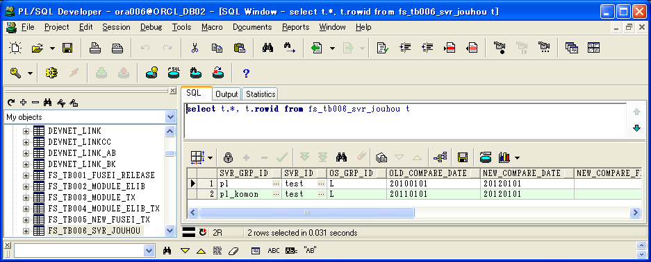

テーブルKM_TB002_DB(テーブル一覧)
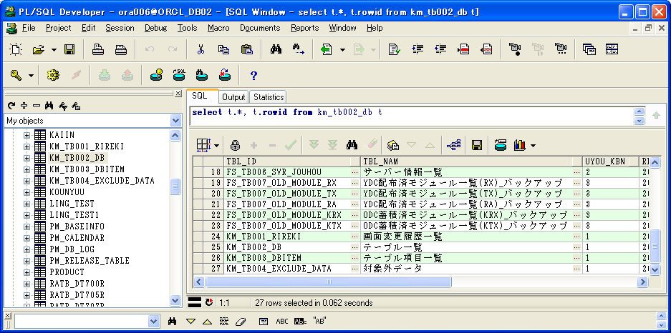

テーブルKM_TB003_DBITEM(テーブル項目一覧)
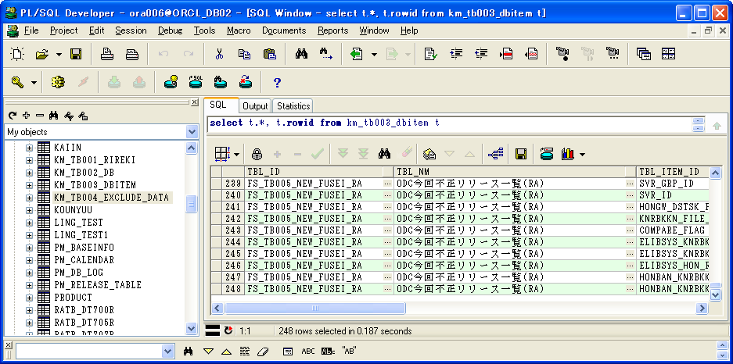

テーブルKM_TB004_EXCLUDE_DATA(対象外データ)
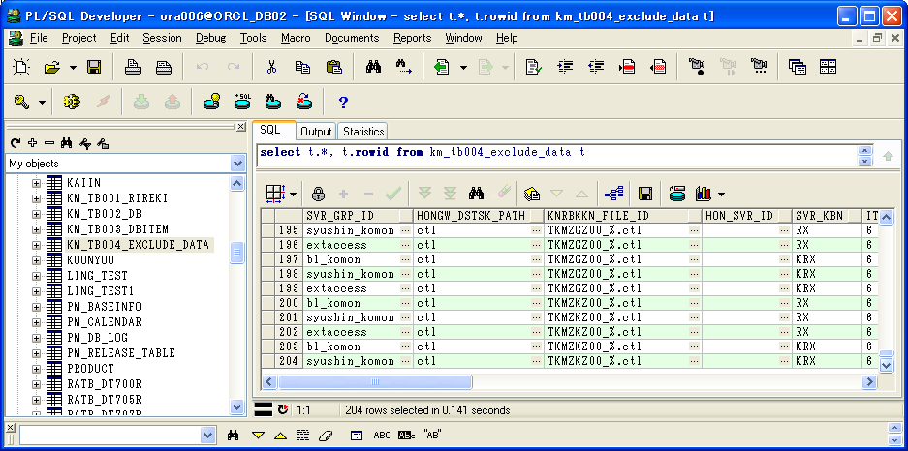

リストファイル(pl-test.lst)に必要なデータがある。

pl | manual.war | 040652.pdf | 20120301131729 | 27054 | 説明：ELIBSYSある
pl | manual.war | 120209.pdf | 20100517190614 | 20782 | 説明：ELIBSYS廃止済み
pl_test | manual_test.war | 040653.pdf | 20100301131730 | 57054 | 説明：ELIBSYSなし

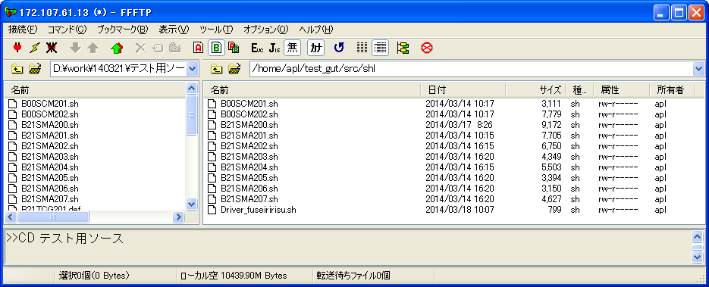

パス「/home/apl/test_gut/src/ddl」に必要なsqlファイルがある。
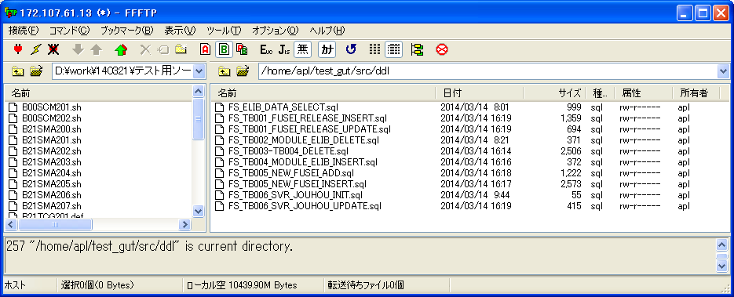

パス「/home/apl/test_gut/src/conf」に必要なdefファイルがある。

検証物
シェル実行：sh B21SMA201.sh

パス「/home/apl/test_gut/infile/TX」にリストファイルがある。
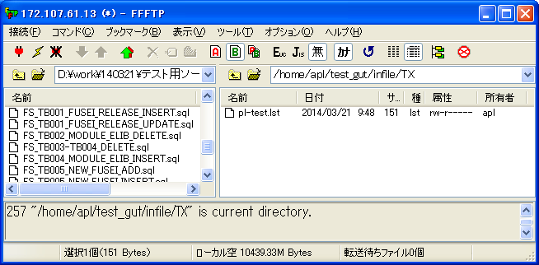

パス「/home/apl/test_gut/chroot/release/check」にトレカファイルがある。
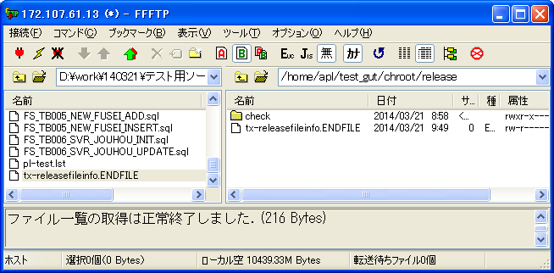

パス「/home/apl/test_gut/chroot/release/check/TX」にリストファイルがある。
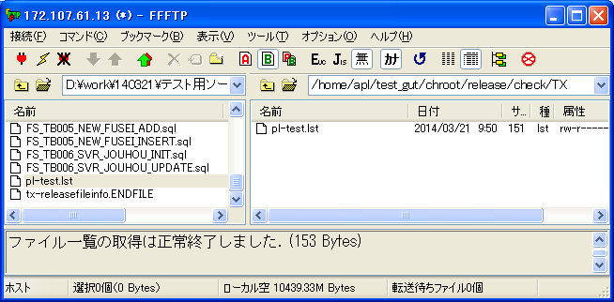

シェル実行：sh Driver_fuseiririsu.sh
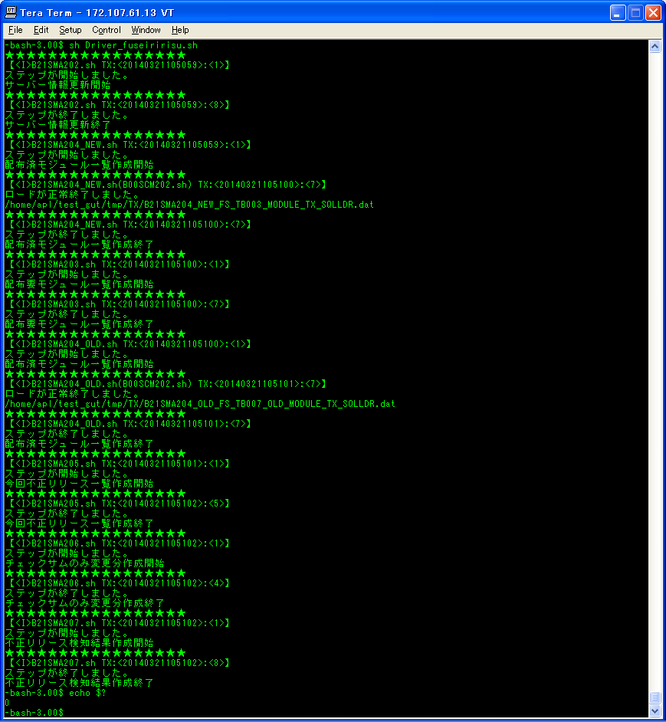

実行結果：
ログファイル
/home/apl/test_gut/log/TX |  |  |  |  |  |  |  |  | /home/apl/test_gut/log/CMN |  |  |  |  |  |  |  |  |  |  |  |  | /home/apl/test_gut/src/log/TX
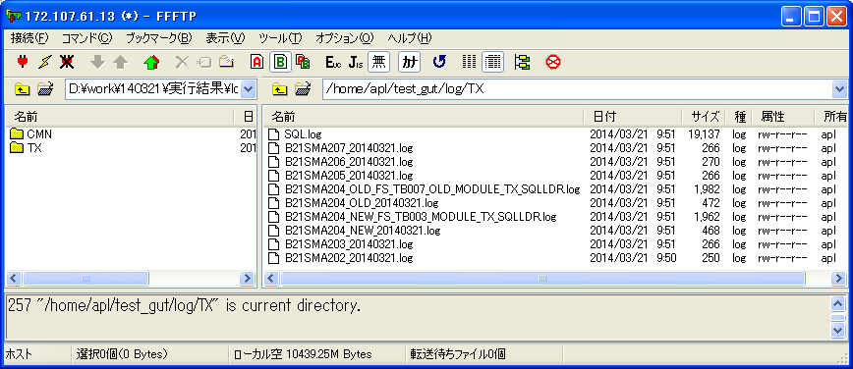
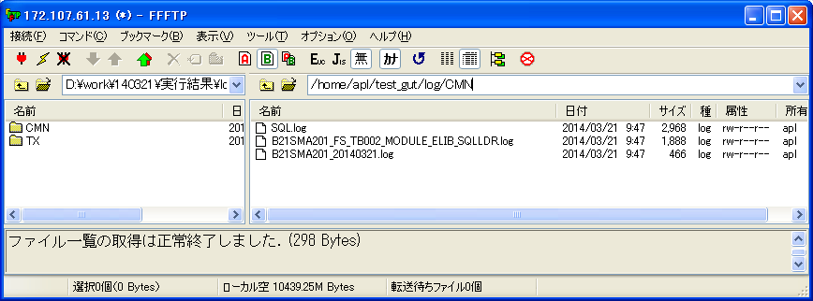

tmpファイル
/home/apl/test_gut/tmp/TX |  |  |  |  |  |  |  |  | /home/apl/test_gut/tmp/CMN |  |  |  |  |  |  |  |  |  |  |  |  | /home/apl/test_gut/src/tmp/TX
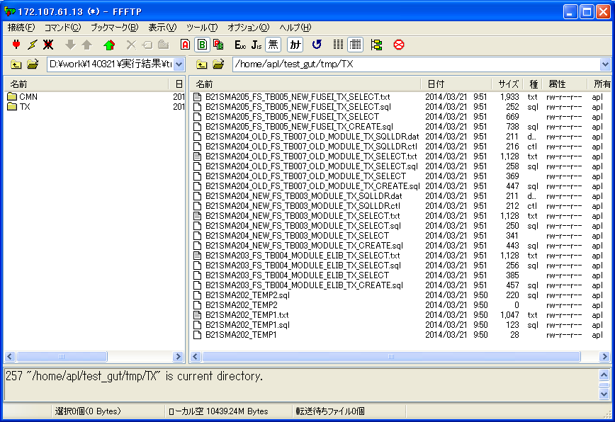
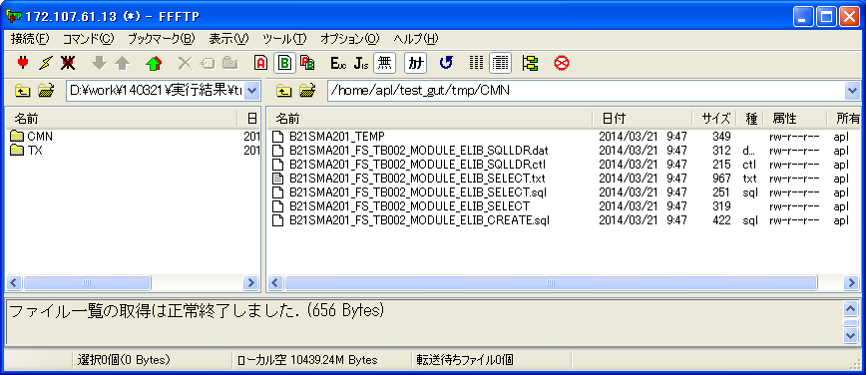

ORACLEデータベース
テーブルFS_TB006_SVR_JOUHOU(サーバー情報一覧)
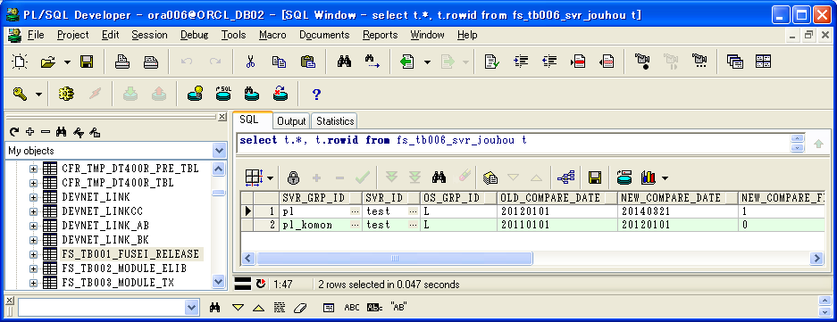

 | SVR_GRP_ID | SVR_ID | OS_GRP_ID | OLD_COMPARE_DATE | NEW_COMPARE_DATE | NEW_COMPARE_FLAG | COMPARE_RESULT | SVR_KBN | ROWID
1 | pl | test | L | 20120101 | 20140321 | 1 | 1 | TX | AAAcrVAAEAALsElAAA
2 | pl_komon | test | L | 20110101 | 20120101 | 0 |  | TX | AAAcrVAAEAALsEnAAA

テーブルFS_TB001_FUSEI_RELEASE(不正リリース検知結果)
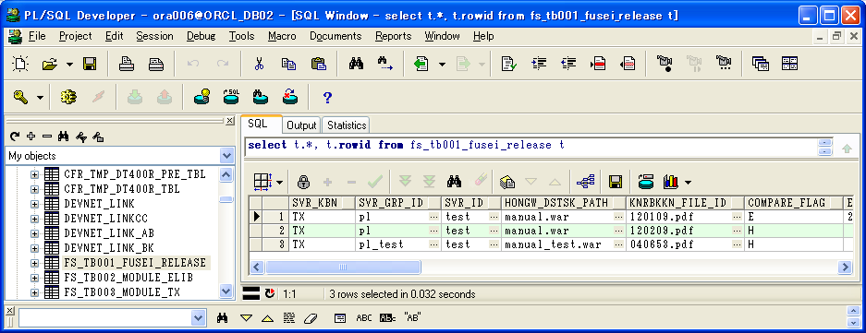

 | SVR_KBN | SVR_GRP_ID | SVR_ID | HONGW_DSTSK_PATH | KNRBKKN_FILE_ID | COMPARE_FLAG | ELIBSYS_KNRBKKN_TIMESTAMP | ELIBSYS_KNRBKKN_SIZE | ELIBSYS_HON_REP_LIBTHM_ID | HONBAN_KNRBKKN_TIMESTAMP | HONBAN_KNRBKKN_SIZE | HONBAN_CHECK_SUM | THEME_LEADER | STATUS | RELIEVE_STATUS | COMPARE_DATE | STATUS_UPDATE_DATE | UPD_SEL_DATE | ERROR_TYPE | BKO | ROWID
1 | TX | pl | test | manual.war | 120109.pdf | E | 20100517190601 | 19051 | 200388_hayashi |  |  |  |  | 1 |  | 20140321 |  |  | 0 |  | AAAcrXAAEAALsG2AAA
2 | TX | pl | test | manual.war | 120209.pdf | H |  |  |  | 20100517190614 | 20782 |  |  | 1 |  | 20140321 |  |  | 0 |  | AAAcrXAAEAALsG2AAB
3 | TX | pl_test | test | manual_test.war | 040653.pdf | H |  |  |  | 20100301131730 | 57054 |  |  | 1 |  | 20140321 |  |  | 0 |  | AAAcrXAAEAALsG2AAC
 | ELIBSYSある、本番モジュールなし。
 | ELIBSYS廃止済み、本番モジュールある。
 | ELIBSYSなし、本番モジュールある。
結論： | ELIBSYSある、本番モジュールなし場合、不正検知されること。
 | ELIBSYS廃止済み、本番モジュールある場合、不正検知されること。
 | ELIBSYSなし、本番モジュールある場合、不正検知されること。
 | ELIBSYSある、本番モジュールある場合、不正検知されないこと。
 | ELIBSYS廃止済み、本番モジュールなし場合、不正検知されないこと。
 | ELIBSYSなし、本番モジュールなし場合、不正検知されないこと。

B21SMA201_TEMP（本番配布要モジュール一覧データを取得した）

svr_grp_id | hongw_dstsk_path | file_id | knrbkkn_timestamp | knrbkkn_size | hon_rep_libthm_id
pl | manual.war | 040652.pdf | 20120301131729 | 27054 | teitx246827_takada
pl_komon | manual.war | 040652.pdf | 20120301131729 | 27054 | teitx246827_takada
pl | manual.war | 120109.pdf | 20100517190601 | 19051 | 200388_hayashi
pl_komon | manual.war | 120109.pdf | 20100517190601 | 19051 | 200388_hayashi

結論：作成したファイル「B21SMA201_TEMP」により、ELIBSYS廃止済み（削除フラグ＝'1'）データを取得されない。

